Solicitud gráfica
 | Área: | Ciencias Naturales |  |  | Fecha:
 | Grado: | 6 |  |  | 2015-12-12
 | Título del tema: | La respiración en los seres vivos |  |  | ¿Cuaderno de estudio o recurso? | Recurso
 | Editor: | Diego Molina |  |  | Motor del recurso | F7B

 | Código guión o recurso: | CN_06_06_REC130 | ← Para determinar este código, visite la hoja de Ayuda
 |  |  |  |  | ESPECIFICACIÓN DE ARCHIVOS A ENTREGAR
Núm. | Archivo Shutterstock o ruta en web | Imagen para: | Tipo | Ubicación de la imagen en el recurso F7B | Nombre imagen SMALL | Tamaño imagen SMALL | Nombre imagen ZOOM | Tamaño imagen ZOOM | Descripción | Observaciones
IMG01 | 92433394 | Recurso F7B | Fotografía | Inicio (cuadrado) | CN_06_06_REC130_IMG01.jpg | 350 x 350 px |  |  | Medusa
IMG02 | 328999934 | Recurso F7B | Fotografía | Inicio (cuadrado) | CN_06_06_REC130_IMG02.jpg | 350 x 350 px |  |  | Mariquita
IMG03 | 98568323 | Recurso F7B | Fotografía | Inicio (cuadrado) | CN_06_06_REC130_IMG03.jpg | 350 x 350 px |  |  | Sanguijuela
IMG04 | 103944857 | Recurso F7B | Fotografía | Inicio (cuadrado) | CN_06_06_REC130_IMG04.jpg | 350 x 350 px |  |  | Pez
IMG05 | 243273610 | Recurso F7B | Fotografía | Inicio (cuadrado) | CN_06_06_REC130_IMG05.jpg | 350 x 350 px |  |  | Perezoso
IMG06 | 235789762 | Recurso F7B | Fotografía | Contenido | CN_06_06_REC130_IMG06n.jpg | 320 x 480 px | CN_06_06_REC130_IMG06a.jpg | 800 x 458 px | Esponja de mar
IMG07 | http://sebastianromeu.blogspot.com.co/2008/08/nutricin-animal-porferos-y-cnidarios.html | Recurso F7B | Ilustración | Contenido | CN_06_06_REC130_IMG07n.jpg | 320 x 480 px | CN_06_06_REC130_IMG07a.jpg | 800 x 458 px | Esquema interno de esponja de mar | 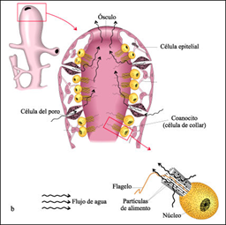 Ilustrar de forma similar como se muestra en la imagen, cambiar colores e incluso se puede reordenar la imagen, por ejemplo, poner el organismo completo en la esquina inferior izquierda y la célula en la esquina superior derecha. Eliminar las palabras amebocito y espícula.
IMG08 | 137783933 | Recurso F7B | Fotografía | Contenido | CN_06_06_REC130_IMG08n.jpg | 320 x 480 px | CN_06_06_REC130_IMG08a.jpg | 800 x 458 px | Saltamontes
IMG09 | https://www.google.com.co/search?q=espiraculos+del+saltamontes&espv=2&biw=1745&bih=828&source=lnms&tbm=isch&sa=X&ved=0ahUKEwjJyf7ch9nJAhWJRCYKHSruAHYQ_AUIBigB#tbm=isch&q=tracheal+respiration+in+insects&imgrc=N0zCba5aiGXSHM%3A | Recurso F7B | Ilustración | Contenido | CN_06_06_REC130_IMG09n.jpg | 320 x 480 px | CN_06_06_REC130_IMG09a.jpg | 800 x 458 px | Esquema interno de saltamontes | 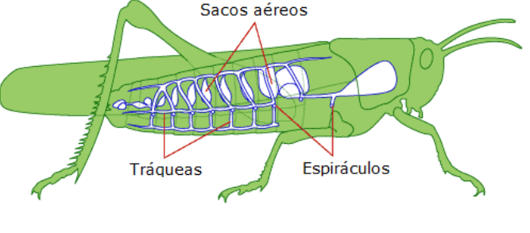 Ilustrar de forma similar al de la imagen. Colocar nombres en español: Tráqueas, Espiráculos, Sacos aéreos.
IMG10 | https://www.google.com.co/search?q=espiraculos+del+saltamontes&espv=2&biw=1745&bih=828&source=lnms&tbm=isch&sa=X&ved=0ahUKEwjJyf7ch9nJAhWJRCYKHSruAHYQ_AUIBigB#tbm=isch&q=tracheal+respiration+in+insects&imgdii=rHN_brp6OxBTdM%3A%3BrHN_brp6OxBTdM%3A%3BwGRnhYLuaERMSM%3A&imgrc=rHN_brp6OxBTdM%3A | Recurso F7B | Ilustración | Contenido | CN_06_06_REC130_IMG10n.jpg | 320 x 480 px | CN_06_06_REC130_IMG10a.jpg | 800 x 458 px | Esquema de respiración traqueal | 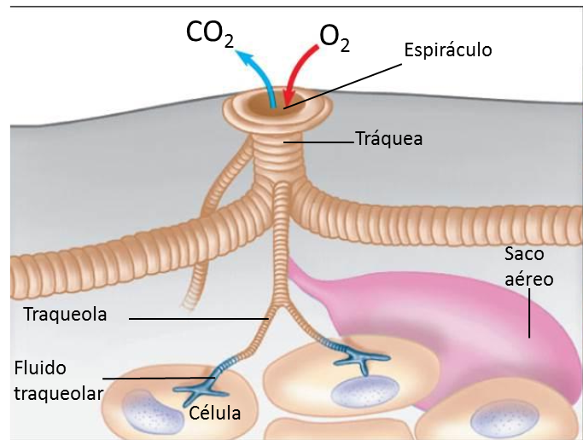 Ilustrar como se muestra en la imagen. Adicionar las palabras CO2, O2 (recordar que el "2" va en subíndice), Espiráculo, Tráquea, Saco aéreo, Traqueola, Fluido traqueolar, Célula.
IMG11 | 171009158 | Recurso F7B | Fotografía | Contenido | CN_06_06_REC130_IMG11n.jpg | 320 x 480 px | CN_06_06_REC130_IMG11a.jpg | 800 x 458 px | Lombriz de tierra
IMG12 | 184102205 | Recurso F7B | Fotografía | Contenido | CN_06_06_REC130_IMG12n.jpg | 320 x 480 px | CN_06_06_REC130_IMG12a.jpg | 800 x 458 px | Molusco acuático
IMG13 | https://www.google.com.co/search?q=espiraculos+del+saltamontes&espv=2&biw=1745&bih=828&source=lnms&tbm=isch&sa=X&ved=0ahUKEwjJyf7ch9nJAhWJRCYKHSruAHYQ_AUIBigB#tbm=isch&q=respiraci%C3%B3n+cut%C3%A1nea+&imgrc=CsgKwdKltaNmDM%3A | Recurso F7B | Ilustración | Contenido | CN_06_06_REC130_IMG13n.jpg | 320 x 480 px | CN_06_06_REC130_IMG13a.jpg | 800 x 458 px | Respiración cutánea | 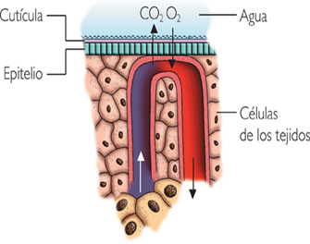 Ilustrar similar a la imagen. Cambiar colores, excepto en los vasos sanguíneos, por estandar se dejan vasos azules o morados para CO" y vasos rojos para O2.
IMG14 | 145339219 https://www.google.com.co/search?q=respiracion+cutanea+en+anfibios&espv=2&biw=1745&bih=828&tbm=isch&tbo=u&source=univ&sa=X&sqi=2&ved=0ahUKEwja_YyVndnJAhWBMSYKHSRYD2wQsAQIGQ#imgrc=w29Anu56Vcw5RM%3A | Recurso F7B | Ilustración | Contenido | CN_06_06_REC130_IMG14n.jpg | 320 x 480 px | CN_06_06_REC130_IMG14a.jpg | 800 x 458 px | Circulación cutánea en anfibios | 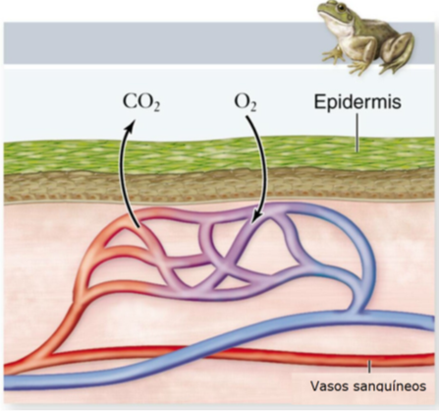 ilustrar como se muestra en la imagen. Cambiar a español: Blood Vessel: Vasos sanguíneos. Eliminar el título de amphibiams. El dibujo del sapo se puede cambiar por: 145339219 de shutterstock
IMG15 | 271702289 | Recurso F7B | Fotografía | Contenido | CN_06_06_REC130_IMG15n.jpg | 320 x 480 px | CN_06_06_REC130_IMG15a.jpg | 800 x 458 px | Branquias
IMG16 | 43590184 | Recurso F7B | Fotografía | Contenido | CN_06_06_REC130_IMG16n.jpg | 320 x 480 px | CN_06_06_REC130_IMG16a.jpg | 800 x 458 px | Branquias
IMG17 | 81449038 | Recurso F7B | Fotografía | Contenido | CN_06_06_REC130_IMG17n.jpg | 320 x 480 px | CN_06_06_REC130_IMG17a.jpg | 800 x 458 px | Renacuajo
IMG18 | Imagen 12 de la so. Graf. Del guion CN 06 06 | Recurso F7B | Ilustración | Contenido | CN_06_06_REC130_IMG18n.jpg | 320 x 480 px | CN_06_06_REC130_IMG18a.jpg | 800 x 458 px | Esquema branquias externas | 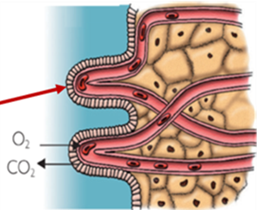 Utilizar de la imagen de la solicitud del guion solo la mitad, como se muestra. Eliminar la flecha roja
IMG19 | https://www.google.com.co/search?q=espiraculos+del+saltamontes&espv=2&biw=1745&bih=828&source=lnms&tbm=isch&sa=X&ved=0ahUKEwjJyf7ch9nJAhWJRCYKHSruAHYQ_AUIBigB#tbm=isch&q=respiraci%C3%B3n+branquial+externa&imgrc=LhrOgukF-G_w8M%3A | Recurso F7B | Ilustración | Contenido | CN_06_06_REC130_IMG19n.jpg | 320 x 480 px | CN_06_06_REC130_IMG19a.jpg | 800 x 458 px | Circulación en peces | 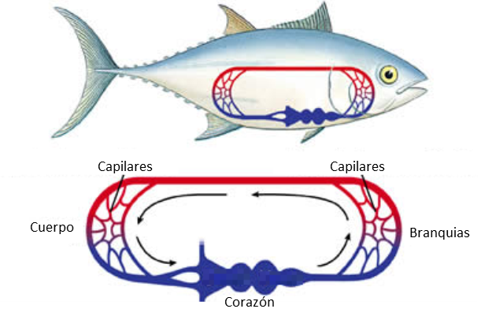 Ilustrar similar a la imagen. Cambiar el tipo de pez. Eliminar las letras que están en el corazón SV, A, V, CA. Cambiar a español: Body: Cuerpo / Systemic capillaries: Capilares / Gills: Branquias/Respiratory capillaries: Capilares
IMG20 | Imagen 13 de la solicitud graf. Guion CN 06 06 | Recurso F7B | Ilustración | Contenido | CN_06_06_REC130_IMG20n.jpg | 320 x 480 px | CN_06_06_REC130_IMG20a.jpg | 800 x 458 px | Respiración branquial | 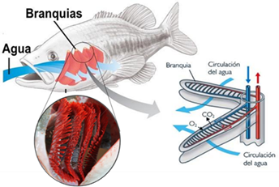 Dejar la misma imagen ilustrada del guion IMG 13 CN 06 06
IMG21 | 78916057 | Recurso F7B | Ilustración | Contenido | CN_06_06_REC130_IMG21n.jpg | 320 x 480 px | CN_06_06_REC130_IMG21a.jpg | 800 x 458 px | Erizo de mar
IMG22 | 220510162 | Recurso F7B | Fotografía | Contenido | CN_06_06_REC130_IMG22n.jpg | 320 x 480 px | CN_06_06_REC130_IMG22a.jpg | 800 x 458 px | Suricato
IMG23 | 313280942 | Recurso F7B | Fotografía | Contenido | CN_06_06_REC130_IMG23n.jpg | 320 x 480 px | CN_06_06_REC130_IMG23a.jpg | 800 x 458 px | Tucan
IMG24 | 275116316 | Recurso F7B | Fotografía | Contenido | CN_06_06_REC130_IMG24n.jpg | 320 x 480 px | CN_06_06_REC130_IMG24a.jpg | 800 x 458 px | Cocodrilo
IMG25 | https://www.google.com.co/search?q=espiraculos+del+saltamontes&espv=2&biw=1745&bih=828&source=lnms&tbm=isch&sa=X&ved=0ahUKEwjJyf7ch9nJAhWJRCYKHSruAHYQ_AUIBigB#tbm=isch&q=animal+lungs&imgrc=Xs9S4LW_wrl6KM%3A | Recurso F7B | Ilustración | Contenido | CN_06_06_REC130_IMG25n.jpg | 320 x 480 px | CN_06_06_REC130_IMG25a.jpg | 800 x 458 px | Pulmones de animales | 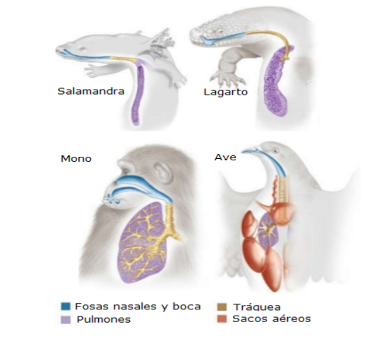 Ilustrar como se muestra en la imagen. Colocar nombres en español: Fosas nasales y boca, Tráquea, Pulmones, Sacos aéreos. Se pueden modificar los colores. En la parte superior deje a la Salamandra y el Lagarto, y en la parte inferior al Mono y el Ave. Las convenciones pueden ir en la parte inferior.
IMG26 | 319747133 | Recurso F7B | Ilustración | Contenido | CN_06_06_REC130_IMG26n.jpg | 320 x 480 px | CN_06_06_REC130_IMG26a.jpg | 800 x 458 px | 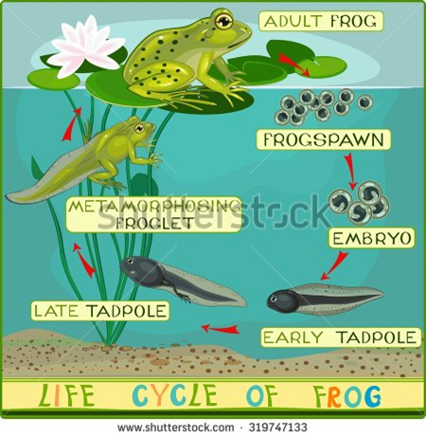 Ciclo de vida de amfibio | Elminar titulo inferior "life cycle of frog". Cambiar al español: Frogspwan: Huevos / Embryo: Embrión / Early tadpole: Renacuajo / Late tadpole: Renacuajo /Metamorphosing: Metamorfosis /Adult frog: Rana adulta Eliminar Froglet.

